2. Màn hình
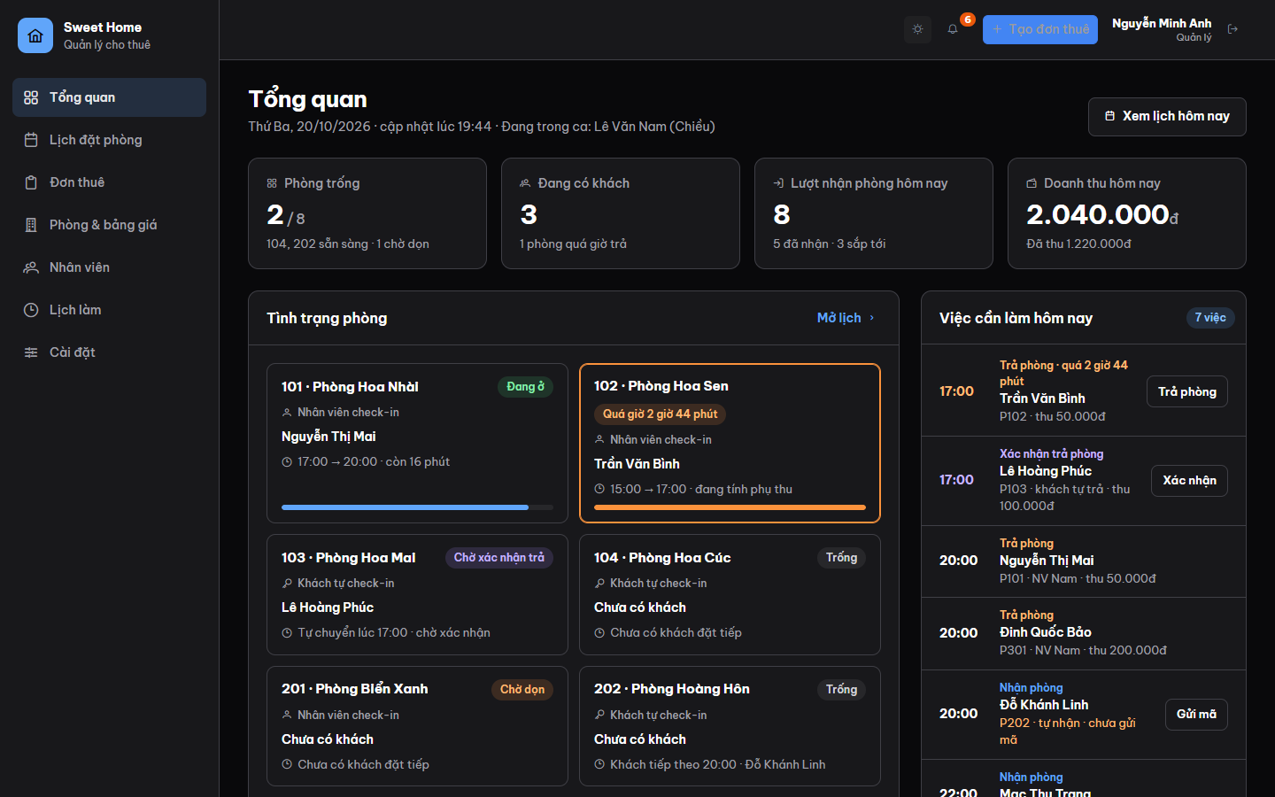
Ảnh 1. Khung ứng dụng (màn Tổng quan, Quản lý)
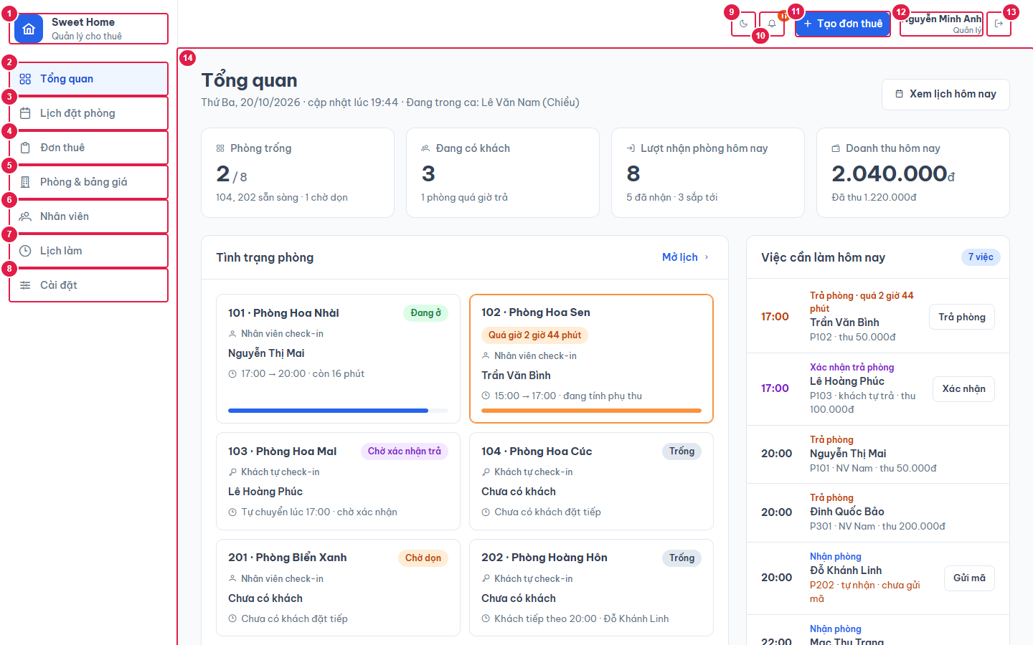

Ảnh 2. Bảng thông báo khi bấm chuông
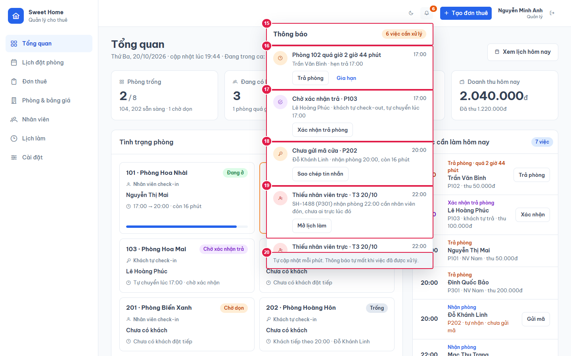

Ảnh 3. iPad ngang (1024px): menu thu thành cột icon
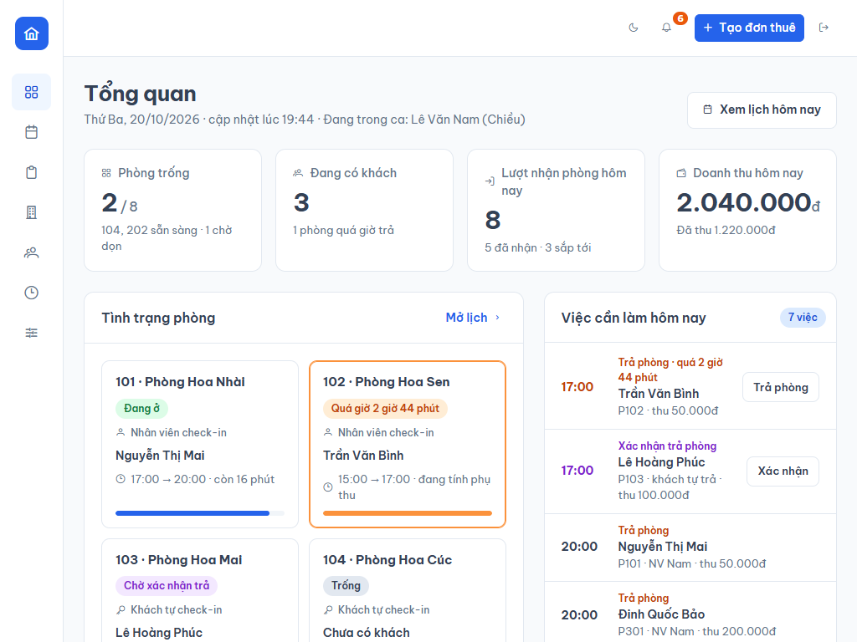

Ảnh 4. Giao diện tối (dark mode)

